platform
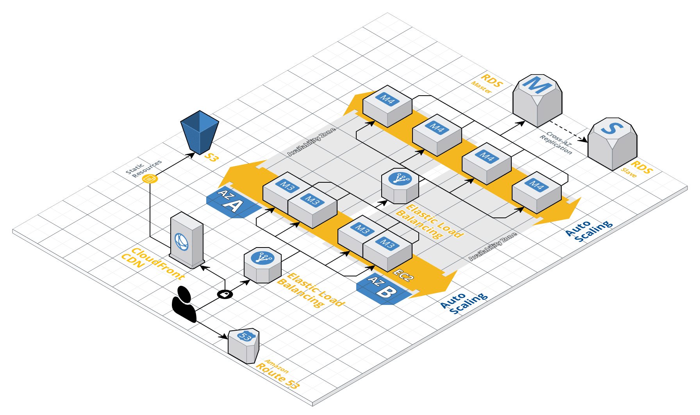
サービス実行・運用基盤
PaaS/CaaS Product
ElastiCache
S3
Cloud Front
Route 53
Aurora
開発対象
サービス
コンテナレジストリ
開発環境（NoP）
ログ参照
メトリクス可視化
Code Push
サービス開発プロジェクト
Monitor
(GUI)
Build
Release
Deploy
エンドユーザー
マネージドサービスはサービス開発プロジェクトごとに用意
マネージドサービスの共用は想定していない
サービスの継続的な開発に必要な運用機能を用意
リソース監視、ビジネス指標の可視化など
ビルドはパイプラインで自動化
・クラウド前提のアプリケーションとして開発
→ The 12-Factor App
→ クラウドネイティブ成熟度モデル：Cloud Resilient
・アプリケーションはコンテナ化 → PaaS/CaaSレイヤーを中心に、大手クラウドベンダーの動きが激しく、 将来的に構成が変わる可能性があるため、ポータビリティ性を優先
収集
無停止デプロイ
AMIを利用して サービス開発PJ側で構築・運用
☆ サービス開発プロジェクトの守備範囲を最小化して開発リードタイムを小さくするため、 開発環境・サービス実行・運用基盤をプラットフォーム化
☆ 検証済みアーキテクチャに基づいてサービスを開発することで、QCDを担保
実行・運用基盤におけるリソース使用を 効率よくするため、マルチテナント構成を採用

構成が確定したら、こんな感じに全体アーキテクチャを図示したい。

